1.6.2.
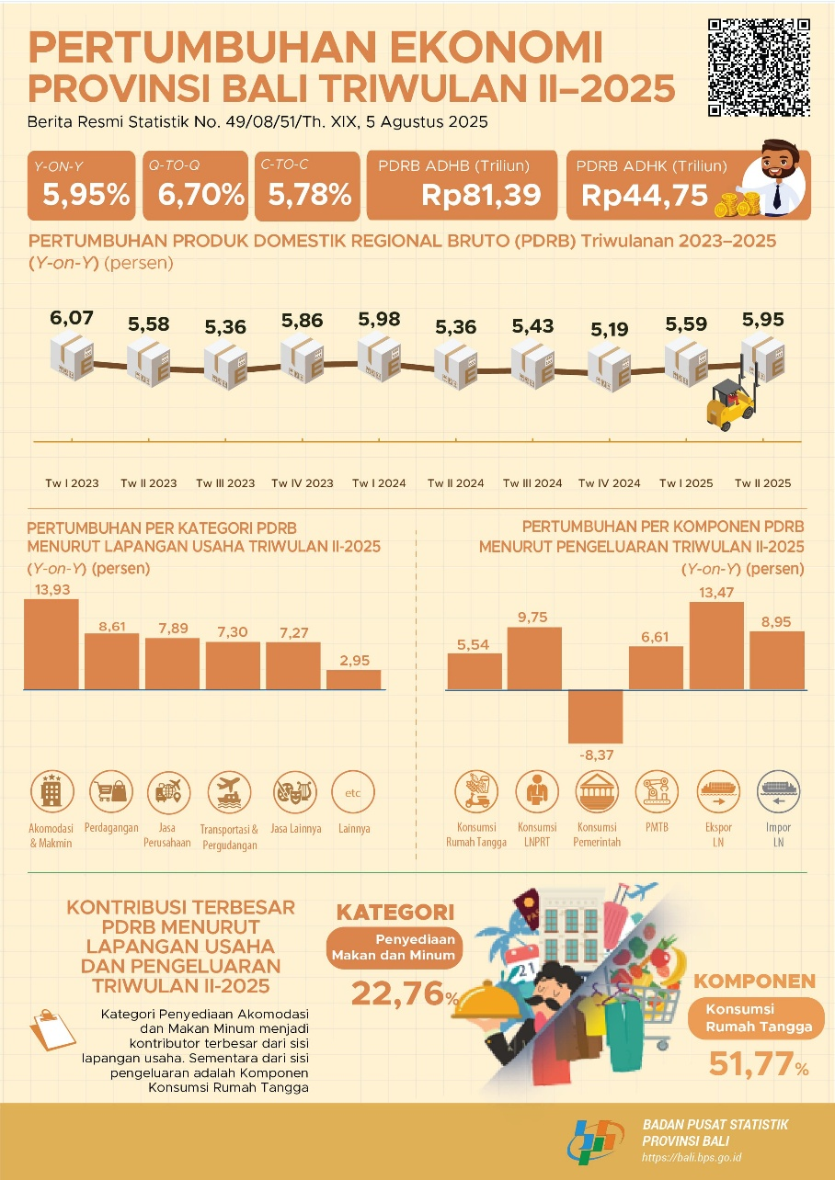
Daftar Isi |  |  |  |  |  |  | Kapasitas Fiskal Pemerintah Provinsi Bali Tahun 2018-2021 (dalam Miliar Rupiah )
Uraian | 2021 | 2022 | 2023 |  |  |  | Parameter (Dalam Rp Miliar) | 2022 | 2023 | 2024 | 2025 | 2026
PDRB ADHB (miliar Rp.) | 49687.18 | 54650.43 | 60100.30 |  |  |  | Potensi Pinjaman
PDRB ADHK (2010=100) (miliar Rp.) | 32440.06 | 34082.91 | 36004.30 |  |  |  | Pendapatan Asli Daerah (PAD) | 2,706.30 | 2,971.20 | 3,261.90 | 3,581.10 | 3,931.60
PDRB per Kapita ADHB ( juta Rp.) | 68.38 | 75.19 | 80.31 |  |  |  | Dana Perimbangan (DBH) | 2,842.20 | 3,120.30 | 3,425.70 | 3,760.90 | 4,128.90
PDRB per Kapita ADHK (juta Rp.) | 44.65 | 46.89 | 48.11 |  |  |  | Dana Alokasi Umum | 1,210.40 | 1,328.80 | 1,458.90 | 1,601.60 | 1,758.40
Pertumbuhan Ekonomi (%) | -0.92 | 5.06 | 5.69 |  |  |  | Dana Alokasi Khusus | 1,414.00 | 1,552.40 | 1,704.30 | 1,871.10 | 2,054.20
Perkembangan Pendapatan Provinsi Bali 2016-2021 (dalam Miliar Rupiah) |  |  |  |  |  |  | Dana Bagi Hasil | 217.8 | 239.1 | 262.5 | 288.2 | 316.4
Akun | 2016 | 2017 | 2018 | 2019 | 2020 | 2021 (s.d Okt) | Belanja Wajib | 2,057.20 | 2,258.50 | 2,479.50 | 2,722.20 | 2,988.60
Total Pendapatan Daerah | 5,249.02 | 5,992.16 | 6,259.37 | 6,645.54 | 5,718.34 | 4,977.90 | Pendidikan (20% APBD) | 1,038.20 | 1,139.80 | 1,251.40 | 1,373.80 | 1,508.30
Pendapatan Asli Daerah (PAD) | 3,041.20 | 3,398.47 | 3,718.50 | 4,023.16 | 3,069.47 | 2,465.09 | Kesehatan (10% APBD) | 519.1 | 569.9 | 625.7 | 686.9 | 754.1
Pajak Daerah | 2,593.09 | 2,872.35 | 3,230.73 | 3,464.00 | 2,607.99 | 1,939.46 | Infrastruktur (25% Dana Transfer Umum) | 357 | 392 | 430.3 | 472.5 | 518.7
Retribusi Daerah | 63.86 | 46.43 | 40.24 | 33.84 | 18.97 | 12.35 | Alokasi Dana Desa (10% Dana Perimban- | 142.8 | 156.8 | 172.1 | 189 | 207.5
Hasil Pengelolaan Kekayaan | 172.41 | 188.46 | 170.22 | 171.08 | 177.4 | 160.71 | gan - DAK)
Daerah yang Dipisahkan |  |  |  |  |  |  | Total Pendapatan | 5,548.50 | 6,091.50 | 6,687.60 | 7,342.00 | 8,060.50
Lain-Lain PAD yang Sah | 211.83 | 291.23 | 277.31 | 354.24 | 265.12 | 352.57 | Total Belanja | 2,057.20 | 2,258.50 | 2,479.50 | 2,722.20 | 2,988.60
Transfer ke Daerah dan Dana | 1,872.01 | 2,543.50 | 2,535.48 | 2,616.50 | 2,643.16 | 2,508.73 | DSCR Minimum | 2.5 | 2.5 | 2.5 | 2.5 | 2.5
Desa (TKDD) |  |  |  |  |  |  | Kapasitas Fiskal dari Potensi Pinjaman | 1,396.50 | 1,533.20 | 1,683.20 | 1,847.90 | 2,028.80
Pendapatan Transfer | 1,872.01 | 2,543.50 | 2,535.48 | 2,616.50 | 2,643.16 | 2,508.73 | Potensi Anggaran
Pemerintah Pusat |  |  |  |  |  |  | Belanja Langsung | 3,431.50 | 3,767.30 | 4,135.90 | 4,540.60 | 4,985.00
Pendapatan Lainnya | 335.81 | 50.19 | 5.39 | 5.88 | 5.71 | 4.08 | Belanja Pegawai | 1,427.50 | 1,567.10 | 1,720.50 | 1,888.90 | 2,073.70
Pendapatan Hibah | 4.89 | 15.65 | 5.39 | 5.88 | 5.71 | 4.08 | Belanja Barang dan Jasa | 1,438.60 | 1,579.40 | 1,733.90 | 1,903.60 | 2,089.90
Pendapatan Transfer Antar | 330.92 | 34.54 | 0 | 0 | 0 | 0 | Belanja Modal | 565.4 | 620.7 | 681.5 | 748.2 | 821.4
Daerah |  |  |  |  |  |  | Potensi Anggaran (15% dari Belanja | 514.7 | 565.1 | 620.4 | 681.1 | 747.7
Source: RAD KBLBB (page 42) |  |  |  |  |  |  | Langsung)
 |  |  |  |  |  |  | Potensi Kapasitas Fiskal
 |  |  |  |  |  |  | Potensi Pinjaman | 1,396.50 | 1,533.20 | 1,683.20 | 1,847.90 | 2,028.80
 |  |  |  |  |  |  | Potensi Penghematan Anggaran | 514.7 | 565.1 | 620.4 | 681.1 | 747.7
 |  |  |  |  |  |  | Total Kapasitas Fiskal | 1,911.20 | 2,098.30 | 2,303.60 | 2,529.00 | 2,776.50
 |  |  |  |  |  |  | Source: RAD KBLBB (page 43)

1.8.2.
Daftar Isi
 | Peraturan | Tujuan
 | Perpres Nomor 112 Tahun 2022 | Mempercepat pengembangan pembangkit listrik berbasis Energi Terbarukan (EBT)
 |  | Tidak diperbolehkan pembangunan PLTU baru, kecuali: Sudah tercantum dalam RUPTL (Rencana Usaha Penyediaan Tenaga Listrik), Termasuk Proyek Strategis Nasional, PLTU mulut tambang atau integrasi industri yang berkomitmen menurunkan emisi GRK ≥35% dalam 10 tahun sejak beroperasi.
 |  | PLN membeli listrik EBT dengan harga patokan: Mengacu pada Biaya Pokok Penyediaan (BPP) listrik setempat, Untuk wilayah dengan BPP > rata-rata nasional → tarif maksimal 100% dari BPP lokal, Untuk wilayah dengan BPP ≤ rata-rata nasional → tarif maksimal 85% dari BPP lokal
 | Permen ESDM No. 5 Tahun 2025 | Meningkatkan EBT 12 % tahun 2024 menjadi 35 % 2034 (23% buat tahun 2025)
 |  | Meningkatkankan kapasitas listrik EBT menjadi 71 GW
 | Peraturan Menteri Keuangan (PMK) Nomor 21/PMK.011/2010 Pasal 3 | Pengurangan Penghasilan neto sebesar 30% dari penanaman modal selama 6 tahun masing-masing 5% per tahun
 |  | Penyusutan dan amortisasi
 |  | Tarif PPh Dividen Luar Negeri lebih rendah (10% atau sesuai tax treaty).
 |  | Kompensasi kerugian bisa sampai 10 tahun (lebih lama dari normal 5 tahun).
 |  | Pembebasan PPN untuk impor mesin/peralatan pembangkit.
 |  | Pembebasan Bea Masuk untuk mesin, barang, dan bahan pembangunan pembangkit.
 |  | Kompensasi kerugian bisa sampai 10 tahun (lebih lama dari normal 5 tahun).
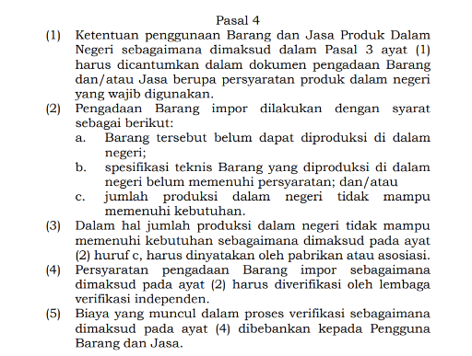
 | Permen ESDM No. 11 Tahun 2024

1.8.3
Daftar Isi |  |  | Target Utama Pengurangan Karbondioksida
 |  |  | Emisi CO2 | Target Penurunan dalam Ton CO2
 | Jumlah Emisi di Bali (CO2e) Berdasarkan Sektor, Tahun 2017-2018 |  |  | 2022 | 2023 | 2024 | 2025 | 2026
 |  |  | Penurunan (Optimis) | 5,459 | 12,908 | 29,413 | 55,882 | 88,017
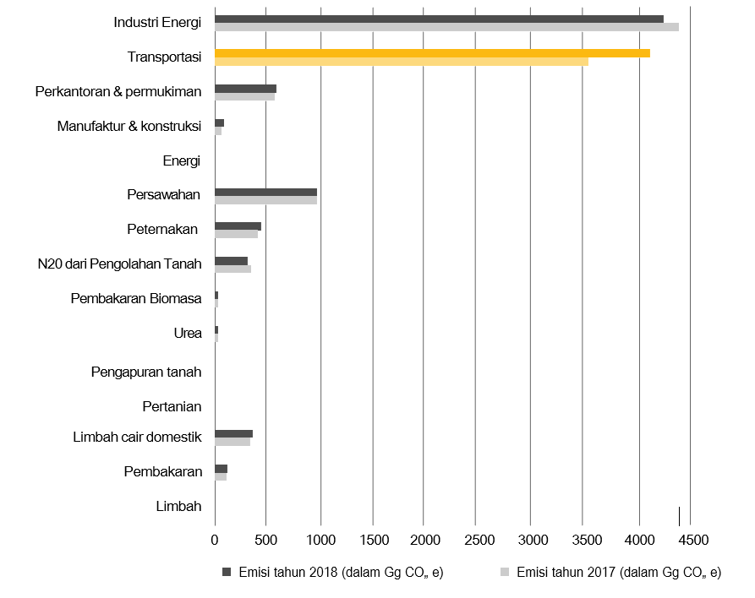
 |  |  | Penurunan (Moderat)* | 2,730 | 6,072 | 13,320 | 25,319 | 41,516
 |  |  | Penurunan (Pesimis) | 410 | 752 | 1,172 | 2,003 | 3,136
 |  |  | Source: RAD KBLBB

 |  | Peraturan yang Tersedia di Level Nasional dan Provinsi Bali untuk Percepatan KBLBB per 2021
 |  | Level | Peraturan
 |  | Nasional | Peraturan Presiden Nomor 61 Tahun 2011 tentang Rencana Aksi Nasional Penurunan Emisi Gas Rumah Kaca
 |  | Peraturan Persiden | ■ Peraturan Presiden Nomor 71 Tahun 2011 tentang Inventarisasi Gas Rumah Kaca
 |  |  | ■ Peraturan Presiden Nomor 22 Tahun 2017 tentang Rencana Umum Energi Nasional
 |  |  | ■ Peraturan Presiden Nomor 55 Tahun 2019 tentang Percepatan Kendaraan Bermotor Listrik Berbasis Baterai (KBLBB) untuk transportasi jalan
 |  |  | ■ Peraturan Presiden Nomor 98 Tahun 2021 tentang Penyelenggaraan Nilai ekonomi Karbon untuk Pencapaian Target Kontribusi yang Ditetapkan Secara Nasional dan Pengendalian Emisi Gas Rumah Kaca dalam Pembangunan Nasional
 |  | Peraturan Pemerintah | ■ Peraturan Pemerintah Nomor 73 Tahun 2019 jo Peraturan Pemerintah Nomor 74 Tahun 2021 revisi aturan tarif PPnBM bagi Kendaraan Bermotor Berdasarkan Tingkat Konsumsi Bahan Bakar dan Emisi CO2
 |  | Peraturan Menteri | ■ Peraturan Menteri Energi dan Sumber Daya Mineral Nomor 13 Tahuan 2020 tentang Penyediaan Infrastruktur Pengisian Listrik Untuk Kendaraan Bermotor Listrik Berbasis Baterai (KBLBB)
 |  |  | ■ Peraturan Menteri Perindustrian Nomor 27 Tahun 2020 tentang Spesifikasi, Peta Jalan Pengembangan, dan Ketentuan Penghitungan Tingkat Komponen Dalam Negeri (TKDN) Kendaraan Bermotor Listrik Berbasis Baterai (KBLBB).
 |  |  | ■ Peraturan Menteri Perindustrian Nomor 28 Tahun 2020 tentang Kendaraan Bermotor Listrk Berbasis Baterai dalam Keadaan Terurai Lengkap dan Keadaan Terurai Tidak Lengkap
 |  |  | ■ Peraturan Menteri Perhubungan Nomor 44 Tahun 2020 tentang Pengujian Tipe Fisik Kendaraan Bermotor dengan Motor dengan Motor Penggerak Menggunakan Motor Listrik
 |  |  | ■ Peraturan Menteri Perhubungan Nomor 65 Tahun 2020 tentang Konversi Sepeda Motor dengan Penggerak Motor Bakar Menjadi Sepeda Motor Listrik Berbasis Baterai.
 |  |  | ■ Peraturan Menteri Lingkungan Hidup dan Kehutanan Nomor 14 Tahun 2020 Tentang Indeks Standar Pencemar Udara
 |  |  | ■ Peraturan Menteri Lingkungan Hidup dan Kehutanan Nomor 6 Tahun 2021 tentang Tata Cara dan Persyaratan Pengelolaan Limbah Bahan Berbahaya dan Beracun
 |  | Daerah
 |  | Peraturan dan Keputusan Gubernur Bali | ■ Peraturan Gubernur Nomor 48 Tahun 2019 tentang Penggunaan Kendaraan Bermotor Listrik Berbasis Baterai
 |  |  | ■ Peraturan Gubernur Nomor 45 Tahun 2019 tentang Bali Energi Bersih

 |  |  | ■ Keputusan Gubernur Bali No. 548/03-6/HK/2020 tentang Pembentukan dan Susunan Keanggotaan Komite Percepatan Penggunaan Kendaraan Bermotor Listrik Berbasis Baterai di Provinsi Bali
 |  | Source: RAD KBLBB (page 45-47)

